Pantallas
Realizar el cambio del proceso de preafiliación (6 etapas):

1) Pantalla donde se registre los datos personales, tal cual como se hace hasta la fecha; aquí se debe quitar los botones de las fotos. | 2) Pantalla donde se permita tomar foto al documento de identidad frontal del documento de indentidad; debe obligar que se tome foto antes de continuar, el tamaño de la foto superior de ejemplo debe ser proporcional al tamaño que se envia por correo (01_preafiliacion_frontal.jpg) | 3) Pantalla donde se permita tomar foto al documento de identidad posterior del documento de indentidad; debe obligar que se tome foto antes de continuar, el tamaño de la foto superior de ejemplo debe ser proporcional al tamaño que se envia por correo (02_preafiliacion_posterior.jpg) | 4) Pantalla donde se permita tomar foto al documento de indentidad frontal con el documento de identidad; debe obligar que se tome foto antes de continuar, el tamaño de la foto superior de ejemplo debe ser proporcional al tamaño que se envia por correo (03_preafiliacion_frontal_personal.jpg) | 5) Pantalla donde se permita ingresar los datos del negocio, agregar un control con el cual pueda el usuario indicar si es negocio sin RUC: |  | 6) Pantalla donde se permita ingresar los datos de la direccion, ubigeo y poder aceptar los terminos y condiciones.
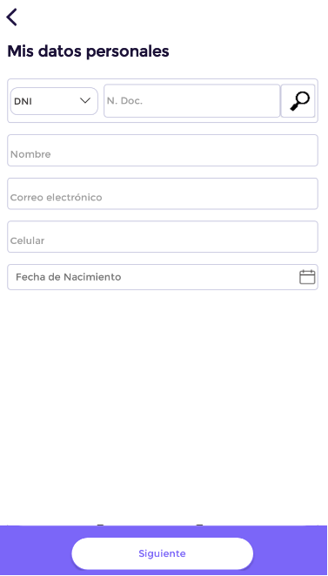 | 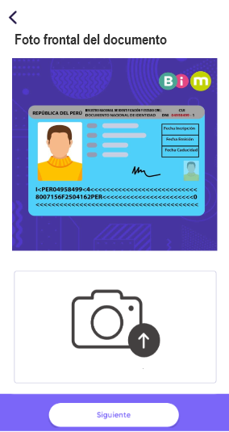 | 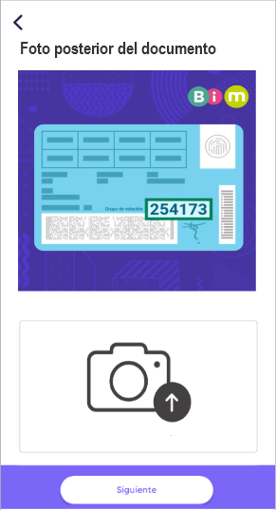 | 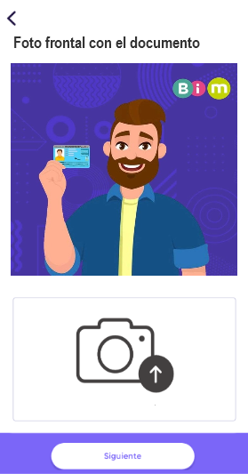 | * En caso este inactivo el control de "Negocio sin RUC", debe llenar los datos tal cual viene funcionando con las mismas validaciones | * En caso se active el control de "Negocio sin RUC", se debe: 1) Ocultar los controles de "RUC", "Razon social" y "Tipo de comprobante". 2) Asignar la variable "ch_tipo_documento" el valor "BV". 3) Asignar a la variable "vc_ruc_comercio" el valor de "vc_nro_doc_identidad" y a la variable "vc_razon_social_comercio" el valor de "vc_nombre_contacto". | 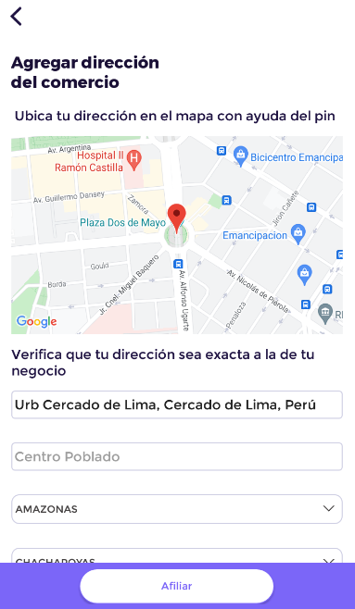
 |  |  |  | 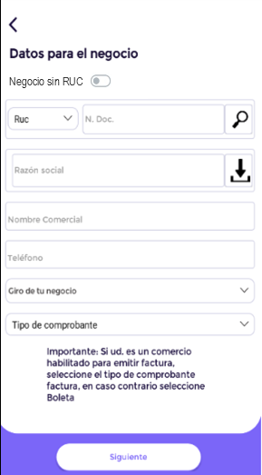 | 